časť 3
Názov | Predpokladané množstvo | Merná jednotka | Príklad | Špecifikácia | Ilustračný obrázok | Špecifikácia ponúkaného výrobku – výrobca, typové označenie, prípadne ďalšie informácie (vyplní uchádzač) | Jednotková cena v EUR bez DPH za MJ (vyplní uchádzač) | Celková cena v EUR bez DPH
Merač analógový hlbky dezénu pneu 0-50 m0 | 40 | Ks |  | Hĺbkomer s rozsahom merania od 1 mm do 50 mm s dielikmi po 1 mm. Ľahko použiteľný a presný prístroj na meranie výšky dezénu pneumatiky. Plastové puzdro chráni pred vlhkosťou a náhodným poškodením výložníka. Pravidlá pre správne meranie hĺbky dezénu: Meriame výšku stredových (nie bočných) drážok. Meriame v línii (v tej istej drážke) na troch miestach, v relatívne rovnakých vzdialenostiach. Takto skontrolujeme, či sa behúň opotrebováva rovnomerne po celej ploche. Hrot pritlačíme na spodok drážky a odčítame hodnotu zo stupnice. Zároveň skontrolujte hĺbku bočných drážok; ak sa opotrebúvajú nerovnomerne, môže to znamenať nesprávne nastavenie kolies. Parameter: Hodnota Typ: Merač hĺbky dezénu Materiál: Kov Merací rozsah: 0 – 50 mm Jednotky: Milimetre Presnosť: ± 1 mm Puzdro v balení: Áno (plastové) Použitie: Pneumatiky osobné a dodávkové | 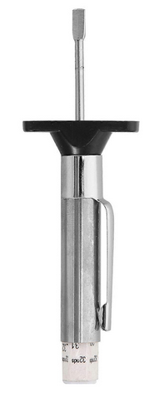 |  | - € | - €
Merač digitálny hĺbky dezénu pneu 0-27mm | 30 | Ks |  | Digitálny prístroj na meranie hĺbky profilu / dezénu. Meranie až do 27 mm. Napájanie: batérie 3 V (CR 2032). Použitie pre pneumatiky, brzdové doštičky a obloženie. | 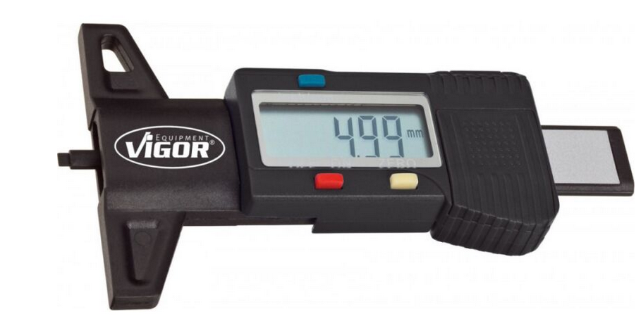 |  | - € | - €
Meradlo posuvné digitálne 150 | 30 | Ks |  | Praktické digitálne posuvné meradlo, s ktorým dokážete vykonávať vnútorné, vonkajšie a hĺbkové merania. Digitálny displej môžete jednoducho nastaviť pre meranie v palcoch alebo milimetroch. Digitálne posuvné meradlo je vybavené tlačidlom reset a funkciou automatického zapnutia/vypnutia. Posuvné meradlo je dodávané v plastovom púzdre, ktoré meradlo chráni. Dĺžka: 150 mm Stupnica: mm/palce“ Odporúčaný počet osôb potrebných na montáž:1 Odhadovaný čas montáže/osoba:5 Min Hmotnosť: 0,35 kg | 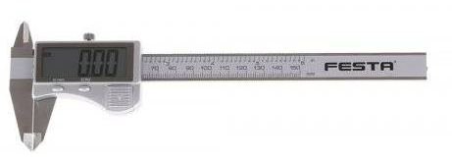 |  | - € | - €
Meradlo posuvné so skrutkou 150mm | 40 | Ks |  | Posuvné meradlo: 0 - 150 mm s presnosťou: 0,02 mm metrická stupnica: v mm hĺbkomer: kvalitná nerezová oceľ presné spracovanie plynulý posuv šroubková aretácia - vhodné pre stabilnejšie prenos rozmerov tabuľka prevodov jednotiek plastové puzdro Dĺžka: 150 mm Materiál: nerezová oceľ Presnosť: 0,02 mm | 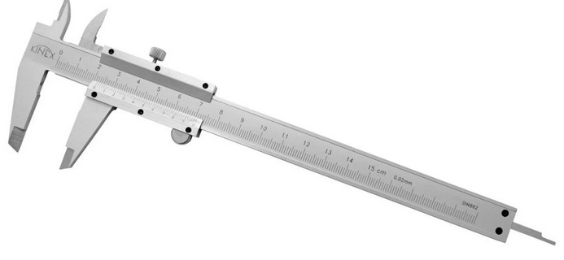 |  | - € | - €
Meradlo posuvné so skrutkou 200mm | 30 | Ks |  | Vlastnosti: Kovové posuvné meradlo s dĺžkou 200 mm Stupnica umožňujúca presné odčítanie výsledku merania Pozostáva z dvoch svoriek - pohyblivé a pevné Vyrobené z odolného materiálu, ktorý zaisťuje dlhodobé používanie Užitočný nástroj v hutníctve, strojárstve, stolárstve a spracovaní dreva Parametre: Dĺžka: 200mm Presnosť merania: 0,02mm | 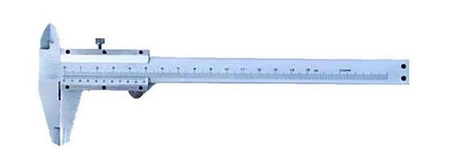 |  | - € | - €
Meter zvinovací 3mx16mm | 30 | Ks |  | Trieda presnosti II; Vyrobené v súlade so smernicou EÚ o meracích prístrojoch (MID); 0,11 mm hrubá oceľová páska; žltá páska s čiernou potlačou zaisťuje čitateľnosť merania; mechanizmus automatického sťahovania pásky; dve tlačidlá zastavenia blokujú pásku v ľubovoľnom bode; zapínanie hrotu vystužené dvoma nitmi (HT4M409 a HT4M410) alebo tromi nitmi (HT4M411); krycie komponenty vyrobené z odolného materiálu a ergonomický dizajn umožňuje pohodlné uchopenie; praktická spona na opasok. Dĺžka [mm]: 3000 Materiál: OCEL Jednotky merania: cm, mm Šírka [mm]: 16 | 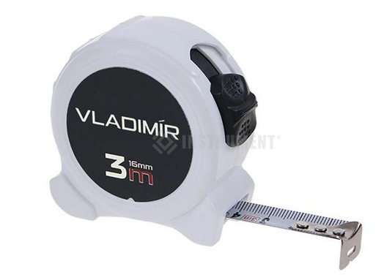 |  | - € | - €
Meter zvinovací s magn. | 20 | Ks | Príklad: kód produktu 171 464 598 |  | 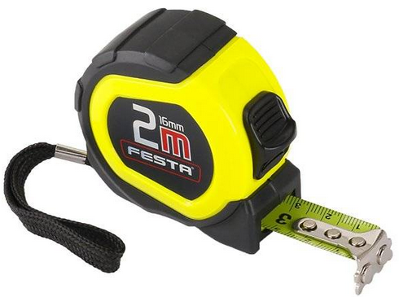 |  | - € | - €
Meter zvinovací-2m | 70 | Ks |  | Metrický & nemetrický 5 bodový zosilnený rám, pre odolnosť na pracovisku. Heavy duty čepeľ: 13 mm šírka. Obojstranná nylonová vrstva na ochranu pásu. Odolnosť voči prachu, špine, trieskam a vode. Ergonomický & pohodlný: pohodlná konštrukcia na ľahké meranie. Dĺžka [m]: 2 Šírka pásu [mm]: 13 |  |  | - € | - €
Meter zvinovací-3m | 40 | Ks | Príklad: kód produktu 0714 64 511 |  |  |  | - € | - €
Meter zvinovací-5m | 80 | Ks | Kód produktu: S5 / 25 | Kompaktný a vylepšený ergonomický tvar. Čepeľ s ochrannou nylonovou vrstvou, ktorá chráni pred špinou, prachom a vodou. Plášť z plastu ABS s mäkkou rúčkou pre čo najvyšší komfort a trvácnosť na mieste práce. 4-bodový, spevnený rám. Plochá pätka zaručujúca stabilitu pri horizontálnom meraní a hák uľahčujúci vertikálne meranie Klipsa na upnutie k opasku. Trieda presnosti: II. Dĺžka [m]: 5 Šírka pásu [mm]: 25 | 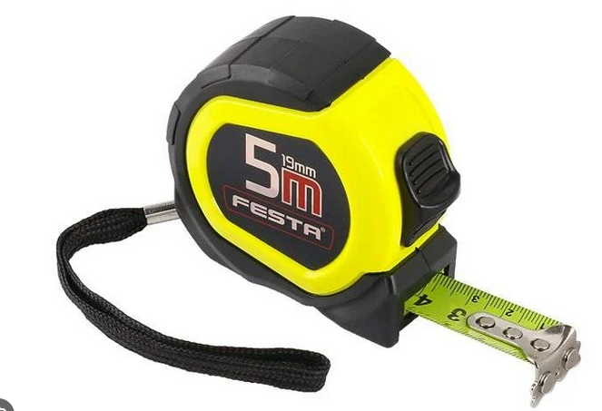 |  | - € | - €
Meter zvinovací-7m | 40 | Ks |  | Zvinovací meter, vyrobený z oceľového pásika s nylonovým povlakom, s navíjacím zariadením v transportnom puzdre. Jednoduchá aretácia umožňuje vysunúť pásik na zvolenú dĺžku a nechať ho vysunutý po celú dobu merania. Dĺžka metra sú 7.0 metrov a spätné navíjanie do puzdra je riešené pružinou. Gumové púzdro, pásik šírky 25 mm s nylonovým povlakom, magnetická hlava, automatické zvinovanie s možnosťou aretácie. Výhody a charakteristické znaky Vyrobený z oceľového pásika s nylonovým povlakom Dĺžka: 7,0 m Šírka: 25 mm Magnetická hlava | 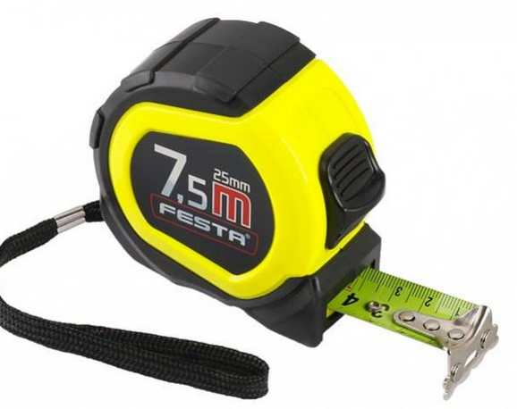 |  | - € | - €
Multimeter so skúšačkou vedenia LSG-4DMM | 15 | Ks | Príklad: Multimeter: CAT III 600 V | Technické špecifikácie: rozsah napätia AC: 1 mV - 600 V, DC: 0,1 mV - 600 V merací rozsah odporu: 0,1 Ω - 20 MΩ Technické parametre: Max. dĺžka kábla: 400 m Kategória výrobku: Detektor káblov Vonkajšia šírka: 67 mm Vonkajšia výška: 154 mm Vybavenie: Nastaviteľná citlivosť Multimeter so štandardnými funkciami Vlastnosti Prepínateľný signál tónu (prerušované/trvalé) skúšanie priechodnosti a napätia vo vyhľadanom vedení multimeter s meracími funkciami V/AC, V/DC, Ω, akustická skúšačka priechodnosti a diódový test funkcia max/hold Rozsah dodávky: LSG-4 DMM skúšacia tyčka: 2 mikro batérie (AAA) 2 x 9 V blok 1 sada meracích vedení | 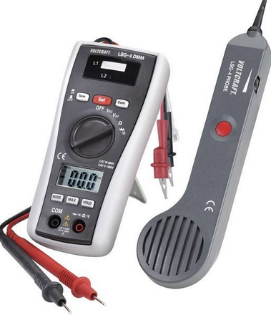 |  | - € | - €
Multimeter UT39C AC/DCnap.750V/1000V,2A. | 15 | Ks | Príklad: Model UT39C+ Kód výrobcu: UT-39C+ EAN (GTIN): 5902270768756 | Typ: manuálny Typ displeja: LCD Maximálna zobrazená hodnota: 19999 Hmotnosť (s balením): 0.3 kg Stav balenia: originálne Meranie: kontinuita, frekvencia, striedavé napätie, DC konštantné napätie, parametre diódy, kapacita, striedavý prúd (AC), jednosmerný prúd (DC), odpor, teplota | 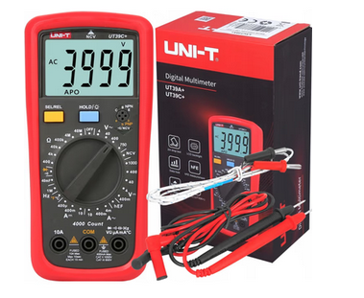 |  | - € | - €
 |  |  |  |  |  |  |  | - €

Dňa: |  |  |  | Podpis:

Spracoval: |  |  |  | Podpis:

Schválil:

